Sayfa1
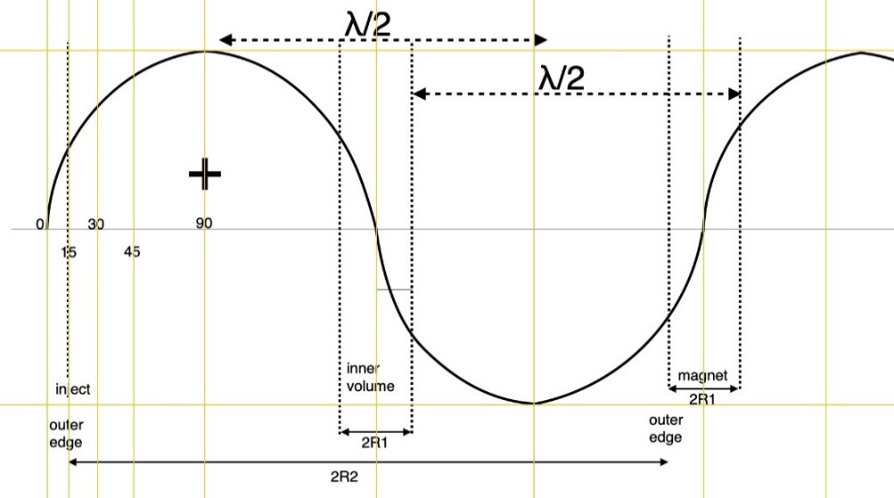
RHODOTRON KAHVELab 2020
 | Tasarım Parametreleri |  |  |  | Girdi Değişkenleri | Magnetler
 | fişletme (MHz) | T (ns) | λ (m) |  | Sonuç Çıktıları | n | Magnet No | γ | β | Egiriş |  | Ekazanç | Ekin | Etop | B (T) | B (Gs)
 | 107.5 | 9.3023255814 | 2.7887670512 |  | Sabitler | 1 | 1 | 1.61924932 | 0.78651582596 | 0.04 |  | 0.27643574989 | 0.31643574989 | 0.82743469599 | 0.0086631499214 | 86.631499214
 |  |  |  |  |  | 2 | 2 | 2.160220592 | 0.88640231638 | 0.31643574989 |  | 0.27643574989 | 0.59287149977 | 1.1038704459 | 0.013025176741 | 130.25176741
 | RFtoplam güç (kW) [Pt] | RFduvar gücü (kW) [Pdu] | RFdemet gücü (kW) [Pde] |  |  | 3 | 3 | 2.7011918641 | 0.92894930677 | 0.59287149977 |  | 0.27643574989 | 0.86930724966 | 1.3803061958 | 0.017068764604 | 170.68764604
 | 11.698614499 | 10 | 1.6986144993 |  |  | 4 | 4 | 3.2421631361 | 0.95124507956 | 0.86930724966 |  | 0.27643574989 | 1.1457429995 | 1.6567419456 | 0.020978862086 | 209.78862086
 |  |  |  |  |  | 5 | 5 | 3.7831344082 | 0.964431999 | 1.1457429995 |  | 0.27643574989 | 1.4221787494 | 1.9331776955 | 0.024818642532 | 248.18642532
 | R1 (m) | R2 (m) | φdış (m) | Çevredış (m) |  | 6 | 6 | 4.3241056802 | 0.97289158152 | 1.4221787494 |  | 0.27643574989 | 1.6986144993 | 2.2096134454 | 0.028616425584 | 286.16425584
 | 0.18824177595 | 0.75296710381 | 1.5059342076 | 4.7310318435 |  | 7 | 7 | 4.8650769523 | 0.97864733048 | 1.6986144993 |  | 0.27643574989 | 1.9750502492 | 2.4860491953 | 0.032386988787 | 323.86988787
 | L (m) | d (m) | dL (m) | Gun+Exit Space(m) | phase lag (rad) | 8 | 8 | 5.4060482243 | 0.9827426615 | 1.9750502492 |  | 0.27643574989 | 2.2514859991 | 2.7624849452 | 0.03613885313 | 361.3885313
 | 0.13220643182 | 0.05 | 0.18220643182 | 0.5 | 0.2617993878 | 9 | 9 | 5.9470194964 | 0.98576117144 | 2.2514859991 |  | 0.27643574989 | 2.527921749 | 3.0389206951 | 0.039877296821 | 398.77296821
 |  |  |  |  |  | 10 | 10 | 6.4879907684 | 0.98805043335 | 2.527921749 |  | 0.27643574989 | 2.8043574989 | 3.315356445 | 0.043605771766 | 436.05771766
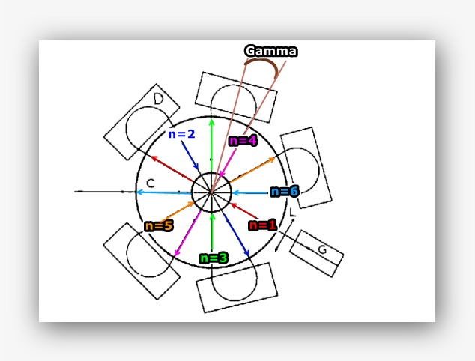
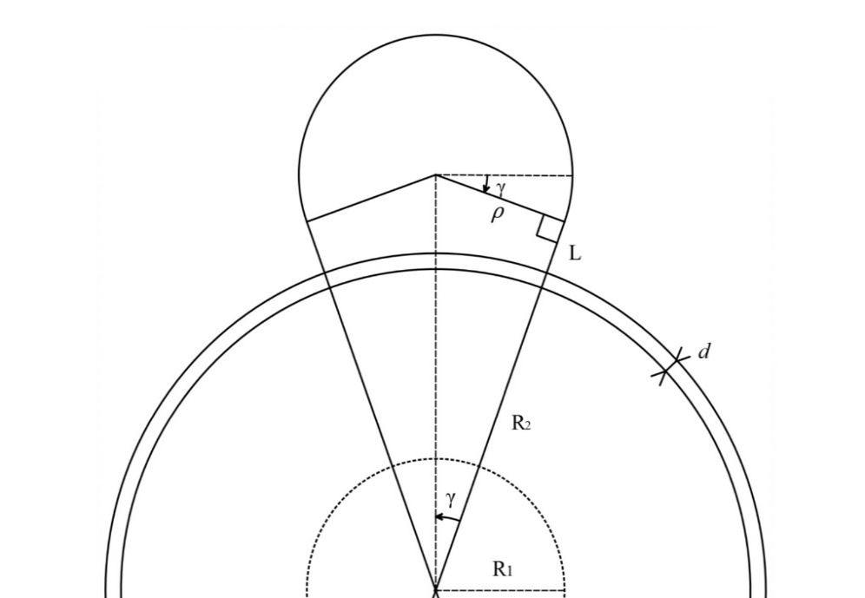
 | Magnet | ngeçiş | ρ (m) | Çevre/magnet (m) | γ (rad) | Formulasyon
 | 5 | 6 | 0.25057899366 | 0.78850530725 | 0.2617993878 | i) | λ=c/f |  |  | xv) | ρ=(R2+d+L)*tan(γ)
 |  |  |  |  |  | ii) | T=1/f |  |  | xvi) | B=(m_e¯*γ_e¯*β_e¯*c)/(q_e¯*ρ)
 | Egiriş (MeV) | ΔEgeçiş (MeV) | ∑Egeçiş (MeV) | Eçıkış (MeV) | Emax (MV/m) | iii) | R2=0.27*λ |  |  | xvii) | Pdu=V^2/Zsp
 | 0.04 | 0.27643574989 | 1.6586144993 | 1.6986144993 | 0.50677264354 | iv) | R1=R2/4 |  |  | xviii) | ɸdış=2*R2
 |  |  |  |  |  | v) | Zsp=4.9*λ^(½) |  |  | xix) | Çevredış=2*Π*R2
 | Zse (MΩ) | Zsp (MΩ) | V (kV) | Idemet (mA) | Emax (MV/m) | vi) | Zse=5.77*λ^(½)
 | 9.6356703222 | 8.1903197738 | 286.18734727 | 1 | 1.0966775695 | vii) | ΔEgeçiş=(Zsp^(½))*(RFduvar gücü)*cos(phase lag)
 |  |  |  |  |  | viii) | γ_e¯=Eçıkış/e¯kütle
 | e¯ kütle (MeV/c²) | e¯ kütle (kg) [m_e¯] | e¯ yük (C) [q_e¯] | c (m/s) | Emax(ellipse) (MV/m) | ix) | β_e¯=(1−(1/γ^2) )^(½)
 | 0.5109989461 | 9.10938356E-31 | 1.60217662E-19 | 299792458 | 0.51590820339 | x) | Lmagnet=(Π+2γ)*ρ
 |  |  |  |  |  | xi) | ρ=λ/((2/tan(γ))+Π+2*γ)
 | γ_e¯ | β_e¯ |  |  | Dairesellikten kayıklık(m) | xii) | dL=d+L
 | 4.3241056802 | 0.97289158152 | 276.54565096 |  | 0.01 | xiii) | dL=(ρ/tan(γ))-R2
 |  |  |  |  |  | xiv) | γ=Π/2*n

